Yeni Filmler
YENİ FİLMLER
2026-08-14

FİLM | TÜR | YÖNETMEN | OYUNCULAR | KONUSU | GÖRSEL
Paw Patrol: Dino Filmi | Macera, Animasyon, Aksiyon | Cal Brunker |  | Film, fırtına nedeniyle dinozorlarla dolu tropik bir adaya iniş yapan Paw Patrol ekibinin, Belediye Başkanı Humdinger'ın doğaya zarar veren kazıları sonucu tetiklenen yanardağ patlamasını durdurmak ve adayı kurtarmak için verdiği mücadeleyi anlatıyor. | 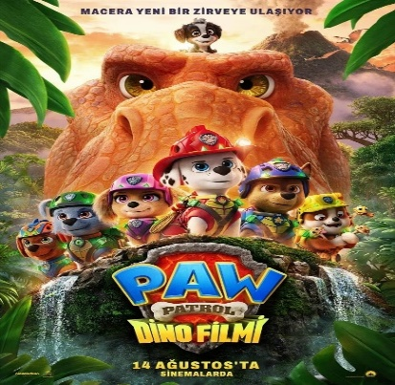
Oak Caddesi'nin Sonu | Gerilim, Gizem | David Robert Mitchell | Anne Hathaway , Ewan McGregor | Aniden meydana gelen gizemli bir kozmik olay, Oak Caddesi’ni sıradan banliyö yaşamından koparıp tamamen bilinmeyen bir yere taşır. Bu yeni düzende Platt ailesi, hayatta kalabilmenin tek yolunun birbirlerine sıkı sıkıya kenetlenmek olduğunu keşfeder. Tanınmaz hale gelen çevrelerinde yollarını bulmaya çalışırken, aile bağları onların en büyük gücü ve tek sığınağı olacaktır. | 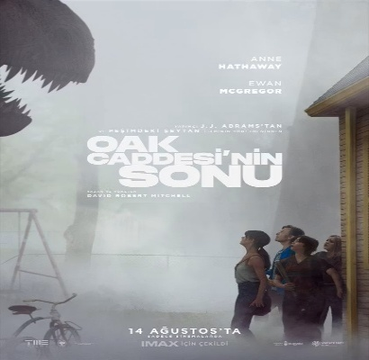
Derin Dehşet | Gerilim, Aksiyon | Jesse V. Johnson | Antonio Banderas, Laura Marano | Partiler ve dalışla dolu rüya gibi bir tatil için yola çıkan arkadaş grubu, denizde suçluların saldırısına uğrayınca unutulmaz yolculukları dehşet dolu bir hayatta kalma mücadelesine dönüşür. | 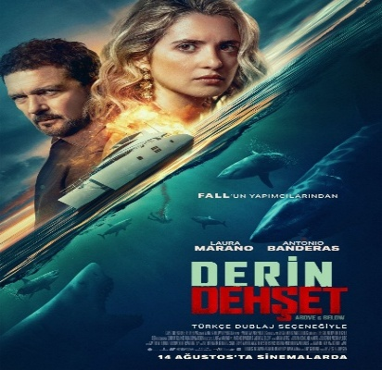
Peter Pan Kabuslar Ülkesi | Korku, Macera, Gerilim, Fantastik | Scott Chambers | Megan Placito , Martin Portlock , Kit Green | Küçük kardeşi Michael'ın acımasız Peter Pan tarafından kaçırılmasıyla Wendy Darling , kâbusu andıran bir kurtarma yolculuğuna sürüklenir. Neverland'in karanlık sırları arasında karşısına çıkan her iz onu kana susamış bir dehşetin merkezine yaklaştırır. Wendy , hem kardeşini kurtarmak hem de Peter Pan'ın ölümcül oyununa son vermek için hayatta kalma mücadelesi vermek zorundadır. | 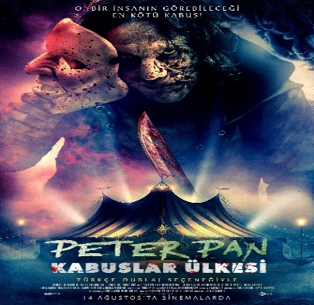
Fırtınadan Önce | Gerilim, Dram, Tarihi, Savaş | Anthony Maras | Andrew Scott, Brendan Fraser, Kerry Condon | Normandiya Çıkarması’nın kaderi pamuk ipliğine bağlıdır. Meteorolog Yüzbaşı James Stagg , yaptığı çalışmalar sonucu çıkarma gününde büyük fırtına yaşanacağını öngörmektedir. General Dwight D. Eisenhower ile Yüzbaşı James Stagg , kritik bir kararın eşiğindedir: Ya tarihin en büyük ve en tehlikeli deniz harekâtını başlatacaklar ya da savaşı kaybetme riskini göze alacaklardır. | 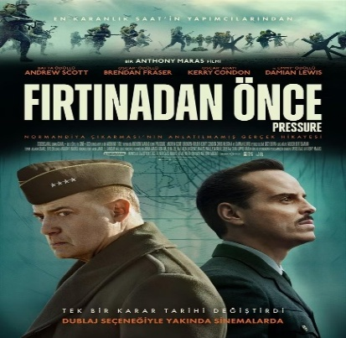
Kuyumcu | Komedi | Emad Elgazwy Islam Khayri | Mohamed Henedi , Mona Zaki , Ahmed El Saadany | Kadınlara düşkünlüğüyle bilinen ünlü kuyumcu Seif , defalarca yakalandıktan sonra geleneksel erkeklik gururunu bir kenara bırakmak zorunda kalır. Güçlü iradeli karısı Yasmine , birlikte daha sağlıklı ve dengeli bir hayat kurmakta ısrar edince, çift bir ilişki danışmanına başvurur ve evliliklerini kurtarmak için alışılmadık bir terapi programına başlar. Ancak her adım onları birbirine yaklaştırmak yerine, komik bir kaos dalgası yaratır ve ilişkilerini düzeltme girişimlerini giderek artan bir felaketler dizisine dönüştürür. | 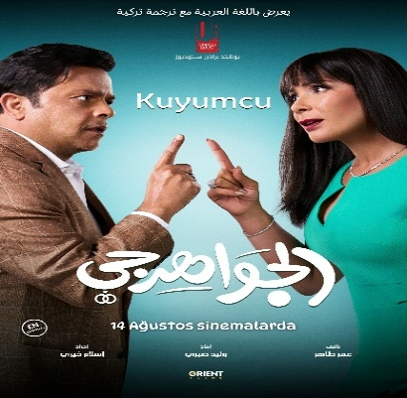
Tarot: Yeniden Doğuş | Gerilim, Gizem | Azim Şengül, Yiğit Demirkaya | Derya Çalışır, Mehmet Ağırbaş, Servetcan Öztürk | Eski bir tarot destesinin etrafında şekillenen lanetli bir ritüel, bir grup arkadaşın hayatını kabusa çevirir. Kartlar açıldıkça geçmişin karanlık sırları gün yüzüne çıkacak ve 'Yeniden Doğuş' için dehşet dolu bir bedel ödenmesi gerekecektir. | 

